상품제안서
LED후레쉬겸용 스텐다드타입 초소형 레이저포인터 | 상품코드: F12680

 |  |  |  |  |  |  | 02-412-0044 | www.easy1.co.kr
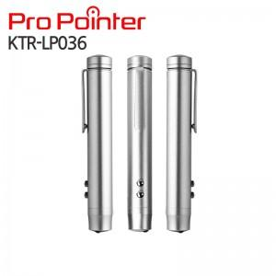 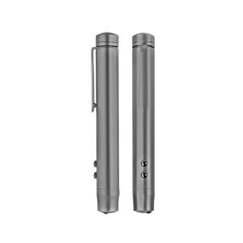 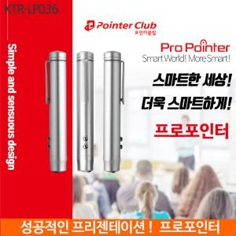

【상세/제작정보】

【인쇄/포장옵션】 | 레이저 / 포장지포장

【공급단가】 | 수량 | 100~ | 300~ | 500~ | 1,000~ | 3,000~
*VAT별도 | 단가 | 12,460원 | 12,010원 | 11,570원 | 11,120원 | 10,680원

【상품 URL】 | https://dev.easy1.co.kr:443/src/goods_detail.php?gdno=12680

